Sheet1
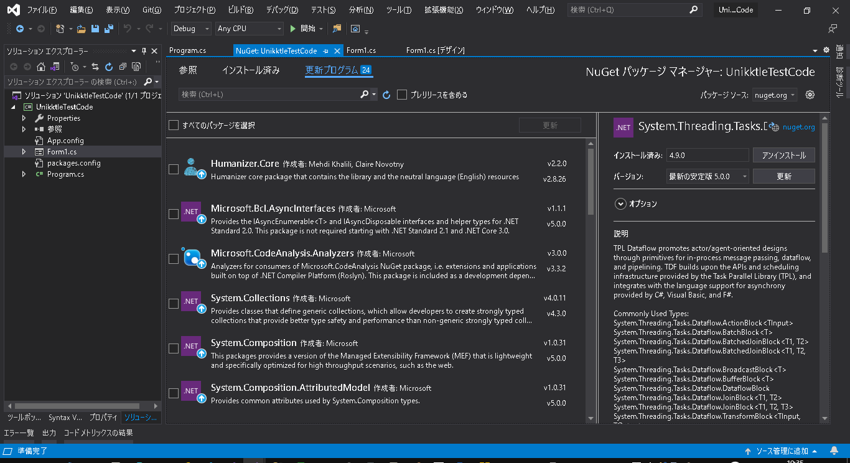
開発環境構築手順

参考
 | https://docs.microsoft.com/ja-jp/dotnet/csharp/roslyn-sdk/get-started/syntax-analysis

インストール

 | 「Visual Studio 拡張機能の開発」と、個別コンポーネントの[.NET Compiler Platform SDK] が必要。

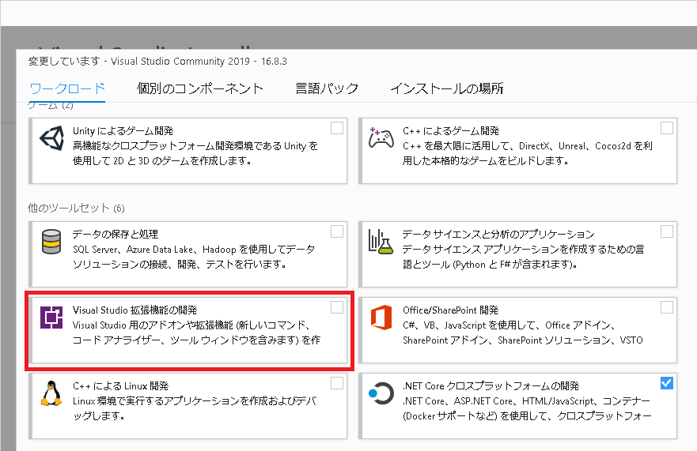

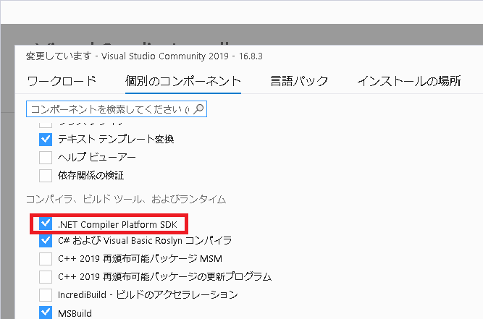

ソリューション作成

 | .Net Framework 4.8 フォームアプリ。

NuGet

 | パッケージ追加

 |  | 【パッケージ】 ※依存関係のあるパッケージが20程度、一緒にインストールされる。
 |  | Microsoft.CodeAnalysis
 |  | Microsoft.CodeAnalysis.Workspaces.MSBuild
 |  | Microsoft.Build
 |  | Microsoft.Build.Tasks.Core
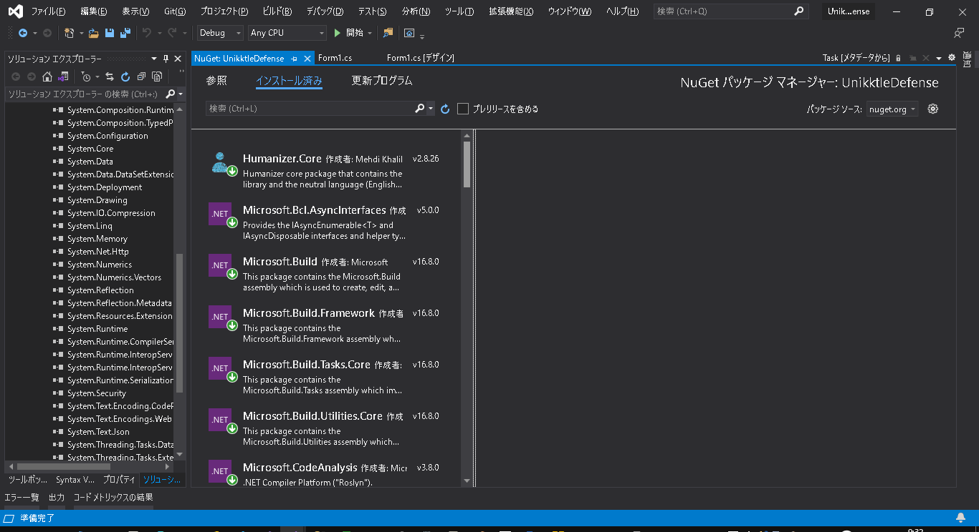

 | パッケージ更新禁止

 |  | ※最新の5.x系に更新したら、依存関係の問題が発生して実行できなくなった。

